粉煤灰
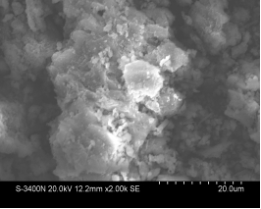
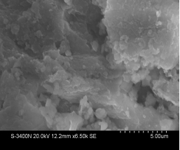
 | 成 分 分 析 |  |  |  |  |  |  |  |  | 备注
 | SiO2 | Al2O3 | CaO | Fe2O3 | MgO | SO3 | 烧失2 | 烧失1 | total |  | 氧化铝 | 莫来石 | 非晶
分子量 | 60 | 102 | 56 | 160 | 40 | 80 | 44 | 18
粉煤灰 | 36.37 | 45.8 | 5.1 | 4.19 | 0.32 | 0.93379790941 | 4.0071428571 |  | 96.720940767 |  | 4.67 | 56.687228758 | 32.232771242

